Cadastro-plantio de esp. nativa
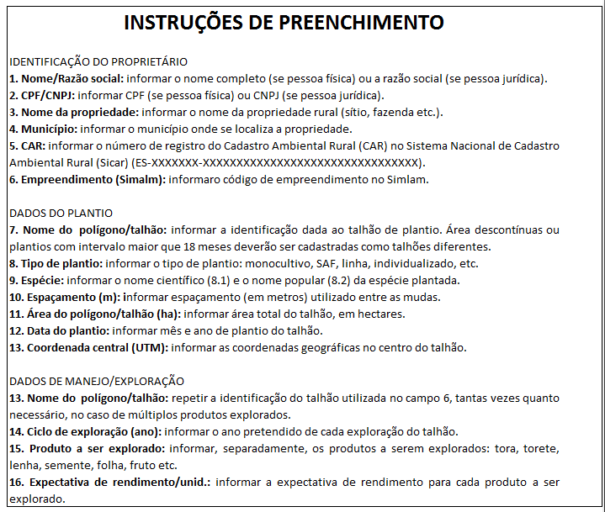
CADASTRO DO PLANTIO DE ÁRVORES OU FLORESTAS NATIVAS
IDENTIFICAÇÃO DO PROPRIETÁRIO
1. Nome/Razão social: |  |  |  |  |  |  | 2. CPF/CNPJ:
3. Nome da propriedade: |  |  |  |  |  |  | 4. Município:
5. Nº de registro do CAR: |  |  |  |  |  |  | 6. Empreendimento (Simlam):
DADOS DO PLANTIO
ID | 7. Nome do polígono/ talhão | 8. Tipo de plantio | 9. Espécie |  |  |  | 10. Espa çamento (m) | 11. Área (ha) | 12.Data do plantio | 13. Coordenada central (UTM)
 |  |  | 9.1 Nome científico |  | 9.2 Nome popular |  |  |  |  | X | Y
1
2
3
4
5
6
7
8
9
10
11
12
13
14
15
DADOS DE MANEJO/EXPLORAÇÃO
ID | 14. Nome do polígono/talhão (campo 7) | 15. Ciclo de exploração (ano) |  |  | 16. Produto a ser explorado |  |  |  | 17. Expectativa de rendimento/unidades
 |  | 1º Corte | 2º Corte | 3º Corte
1
2
3
4
5
6
7
8
9
10
11
12
13
14
15
16
17
18
19
20
Declaro que as informações registradas neste cadastro são verdadeiras e assumo inteira responsabilidade pelos dados, ciente de que serão verificados pelo Idaf em momento oportuno.

Local: |  |  |  | Data da declaração: |  | Assinatura do declarante:
 |  |  |  | 2022-08-18
PARA USO EXCLUSIVO DO IDAF:
Local: |  |  |  | Data de protocolo: |  | Carimbo e assinatura do servidor do Idaf:

